【住宅標準】軽微変更説明書（第一面）
住宅

建築物エネルギー消費性能確保計画に係る軽微な変更説明書（住宅・標準計算）

（第一面）

 |  |  |  |  |  |  |  |  |  |  | 令和 |  | 年 |  | 月 | 日

一般財団法人 宮城県建築住宅センター
 | 理事長 様

 |  |  |  |  |  | 申請者氏名 又は 建築主氏名

 | 申請に係る建築物の建築物エネルギー消費性能確保計画について、建築物のエネルギー消費性能の向上等に関する法律施行規則第5条に該当する軽微な変更がありましたので、変更の内容を報告します。

 | （1）建築物等の名称
 | （2）建築物等の所在地 |  |  |  | 宮城県
 | （3）省エネ適合性判定 |  |  |  |  |  |  |  | 年 | 月 |  |  | 日
 | 年月日及び番号 |  |  |  | 第 |  | － | 00 | － | － |  | － |  | － |  | 号
 | （4）変更の内容
 |  |  | Ａ | 省エネ性能等を向上させるまたは当該性能に影響を及ぼさない変更

 |  |  | Ｂ | 一定範囲内でエネルギー消費性能を低下させる変更

 |  |  | Ｃ | 再計算によって基準適合が明らかな変更（建築物の用途や計算方法の変更を除く。）

 | （5）備考

 |  | （注意） |  |  |  |  |  |  |  |  |  |  | 受付欄
 | 1. | この説明書は、完了検査申請の際に、申請に係る建築物の建築物エネルギ
 |  | ー消費性能確保計画に軽微な変更があった場合に、完了検査申請書の第三
 |  | 面の別紙として添付してください。
 | 2. | （4）変更の内容において、Ａにチェックした場合には第二面に、Ｂにチェ
 |  | ックした場合は第三面に必要事項を記入した上で、変更内容を説明するた
 |  | めの図書を添付してください。Ｃにチェックした場合には軽微変更該当証
 |  | 明書及びその申請に要した図書を添付してください。

(第三面)
（第三面）
［B 一定範囲内でエネルギー消費性能を低下させる変更］
 | ・変更前のＢＥＩ＝ |  |  |  |  | （ |  |  |  | ） | ≦ | 0.9 | …
 | ・変更内容は、①または②に該当する変更となる（①,②併用不可）
 |  | ① 床面積の変更
 |  | 主たる居室、その他の居室又は非居室の床面積について、それぞれ10％を超えない増減
 |  |  | ・主たる居室面積 |  |  |  |  | …
 |  |  |  | 変更前 | （ |  |  |  | ㎡） |  | 変更後 |  | （ |  |  |  | ㎡） | 増減率 |  | （ |  |  |  | ）％
 |  |  | ・その他の居室面積 |  |  |  |  | …
 |  |  |  | 変更前 | （ |  |  |  | ㎡） |  | 変更後 |  | （ |  |  |  | ㎡） | 増減率 |  | （ |  |  |  | ）％
 |  |  | ・非居室面積 |  |  |  |  | …
 |  |  |  | 変更前 | （ |  |  |  | ㎡） |  | 変更後 |  | （ |  |  |  | ㎡） | 増減率 |  | （ |  |  |  | ）％

 |  | ② 外皮に係る変更（下記UA値、ηAC値に該当するものに限る）
 |  | ・ |  | 総外皮面積に変更がないこと
 |  | ・地域区分（ |  |  |  |  |  | ）地域
 |  | ・変更前のUA 値＝ |  |  |  |  | （ |  |  |  | ） |  |  | 基準値のUA 値＝ |  |  |  | （ |  |  | ）×0.9
 |  |  | 変更前（ |  |  |  | ） |  |  | （ |  |  | ） …
 |  | ・変更前のηAC 値＝ |  |  |  |  | （ |  |  |  | ） |  |  | 基準値のηAC 値＝ |  |  |  | （ |  |  | ）×0.9
 |  |  | 変更前（ |  |  |  | ） |  |  | （ |  |  | ） …

 |  | 下記のいずれかの変更（２つ併用は不可）

 |  |  | 開口部の面積増加分が外皮面積の合計の1/200 を超えない変更

 |  |  | ・総外皮面積 |  |  |  |  | （ |  |  |  | ㎡） |  |  | 計算結果（ |  |  |  | ） |  |  | （ | 0.005 |  | ）

 |  |  | ・増加する開口部面積（ |  |  |  |  |  |  |  |  | ㎡） |  |  |  | …

 |  |  | 開口部の断熱性能及び日射遮蔽性能が低下する変更又は日射遮蔽部材をなくす変更
 |  |  | （変更する開口部面積が外皮面積の合計の1/200を超えない場合に限る）
 |  |  | ・総外皮面積 |  |  |  |  | （ |  |  |  | ㎡） |  |  | 計算結果（ |  |  |  | ） |  |  | （ | 0.005 |  | ）
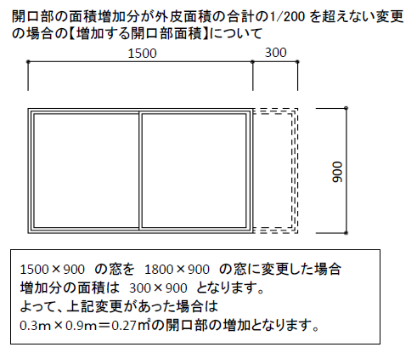
 |  |  | ・変更する開口部面積（ |  |  |  |  |  |  |  |  | ㎡） |  |  |  | …

 |  |  | 開口部以外の外皮の断熱性能が低下する変更
 |  |  | （変更する外皮の面積の合計が総外皮面積の1/100を超えない場合に限る）
 |  |  | ・総外皮面積 |  |  |  |  |  |  | （ |  |  | ㎡） |  | 計算結果（ |  |  |  | ） |  |  | （ | 0.01 |  | ）

 |  |  | ・変更する外皮部分の面積 |  |  |  |  |  |  | （ |  |  | ㎡） |  |  | …
 |  |  | 基礎断熱の基礎形状等の変更
 | ・上記□チェックについて具体的な変更の記載欄

 | ・添付図書等

 | （注意）変更内容は、該当するものすべてにチェックをすることとし、チェックをした事項に
 | ついては、具体的な変更内容を記載した上で、変更内容を示す図書を添付してください。

